2019_04_data
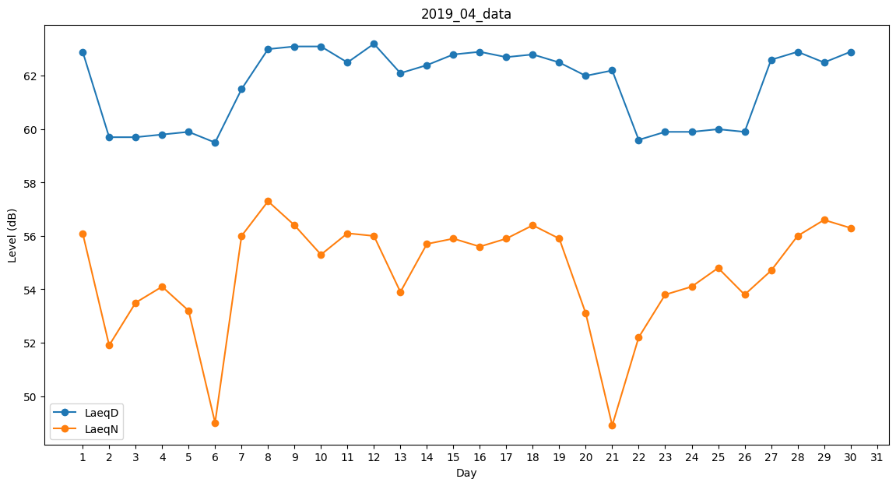
Day | LaeqD | LaeqN
1 | 62.9 | 56.1
2 | 59.7 | 51.9
3 | 59.7 | 53.5
4 | 59.8 | 54.1
5 | 59.9 | 53.2
6 | 59.5 | 49
7 | 61.5 | 56
8 | 63 | 57.3
9 | 63.1 | 56.4
10 | 63.1 | 55.3
11 | 62.5 | 56.1
12 | 63.2 | 56
13 | 62.1 | 53.9
14 | 62.4 | 55.7
15 | 62.8 | 55.9
16 | 62.9 | 55.6
17 | 62.7 | 55.9
18 | 62.8 | 56.4
19 | 62.5 | 55.9
20 | 62 | 53.1
21 | 62.2 | 48.9
22 | 59.6 | 52.2
23 | 59.9 | 53.8
24 | 59.9 | 54.1
25 | 60 | 54.8
26 | 59.9 | 53.8
27 | 62.6 | 54.7
28 | 62.9 | 56
29 | 62.5 | 56.6
30 | 62.9 | 56.3

